ドメインモデル
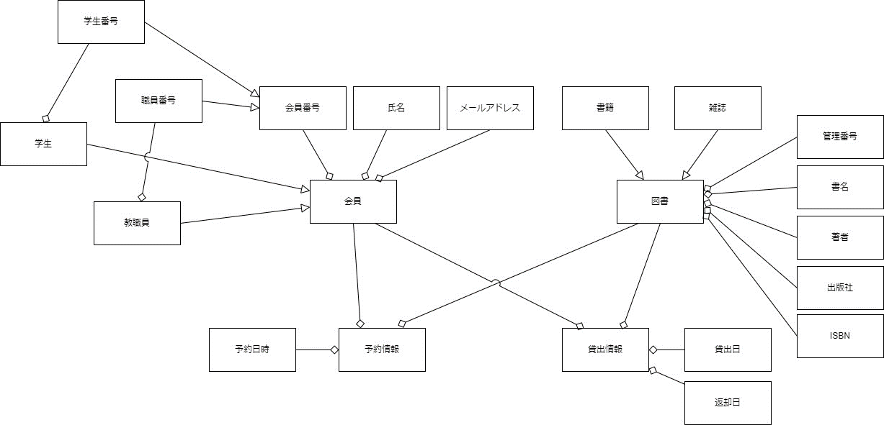
要求分析／ドメインモデル | システム名 | 作成者 | 作成日 | ページ
 | 図書館システム | 大原 太郎 | 2025-10-15 | 1

ユースケース図
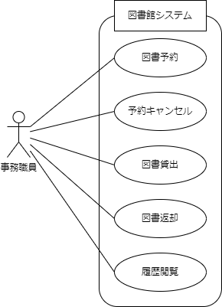
要求分析／ユースケースモデル | システム名 | 作成者 | 作成日 | ページ
 | 図書館システム | 大原 太郎 | 2025-10-15 | 1

ロバストネス図（図書貸出）
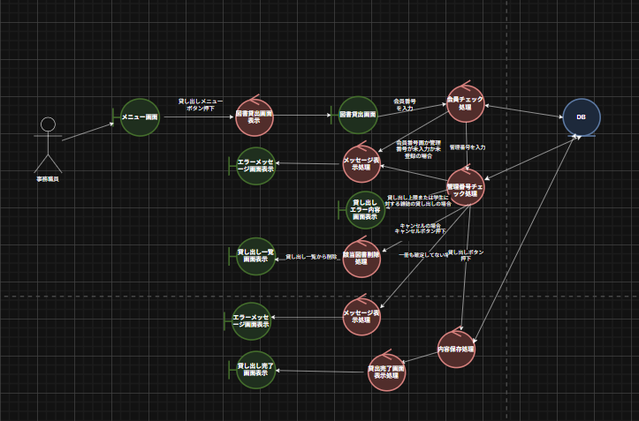
予備設計／ロバストネス図 | システム名 | 作成者 | 作成日 | ページ
 | 図書館システム |  | 2025-10-15
 | ユースケース名
 | 図書貸出

ロバストネス図（図書返却）
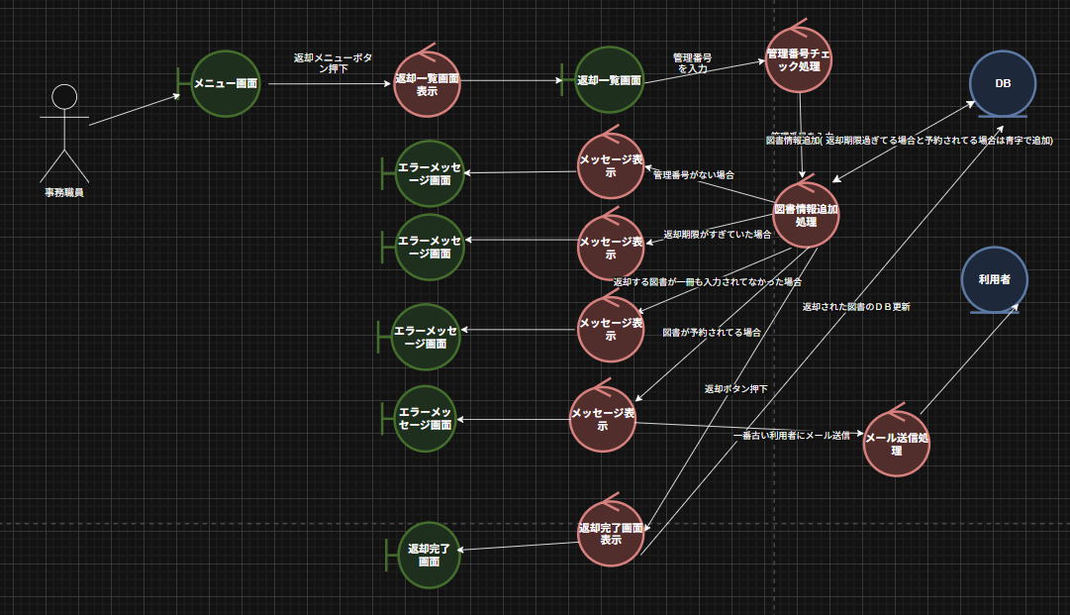
予備設計／ロバストネス図 | システム名 | 作成者 | 作成日 | ページ
 | 図書館システム |  | 2025-10-15
 | ユースケース名
 | 図書返却

シーケンス図（図書貸出_）
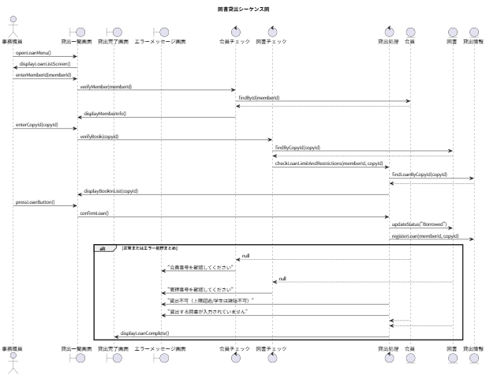
詳細／シーケンス図 | システム名 | 作成者 | 作成日 | ページ
 | 図書館システム |  | 2025-10-15 | 1
 | ユースケース名
 | 図書貸出

シーケンス図（図書返却_）
詳細／シーケンス図 | システム名 | 作成者 | 作成日 | ページ
 | 図書館システム |  | 2025-10-15 | 1
 | ユースケース名
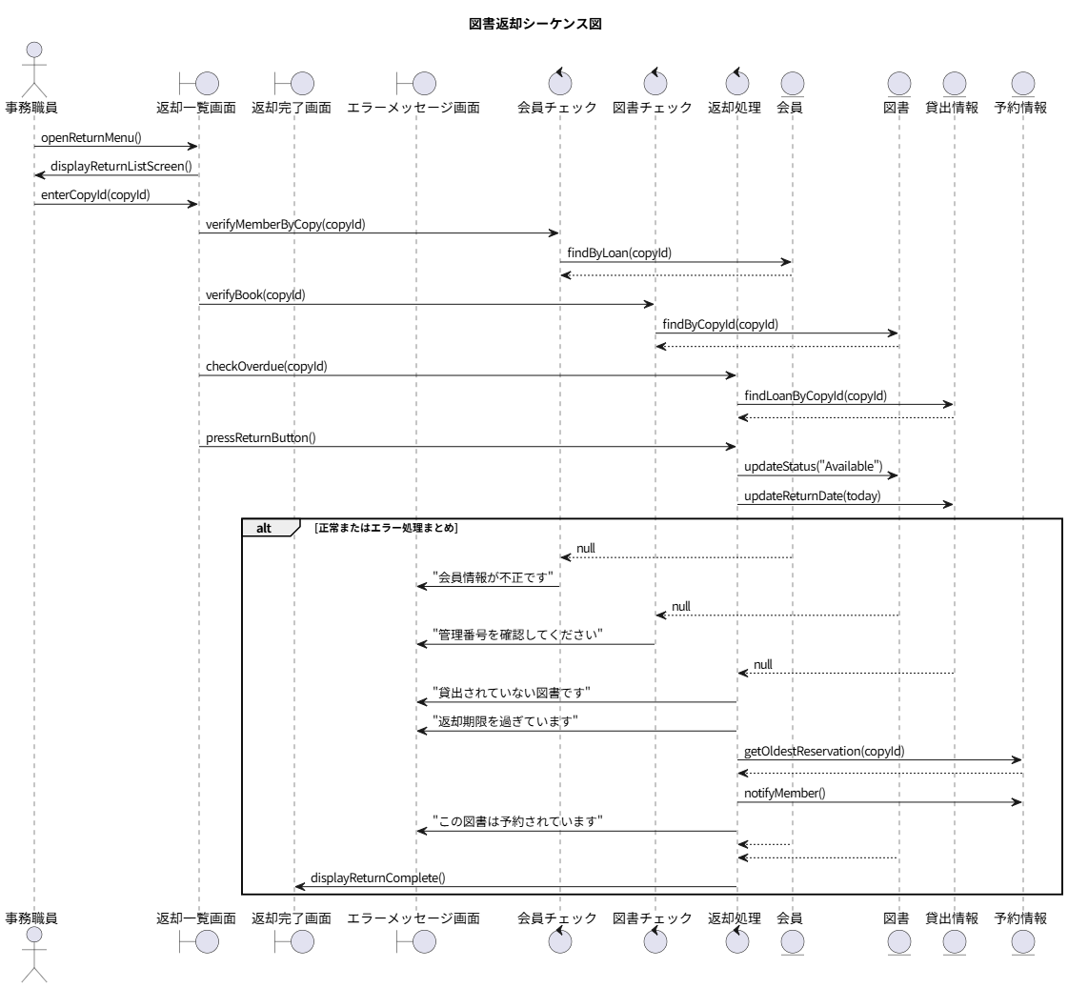
 | 図書返却

クラス図
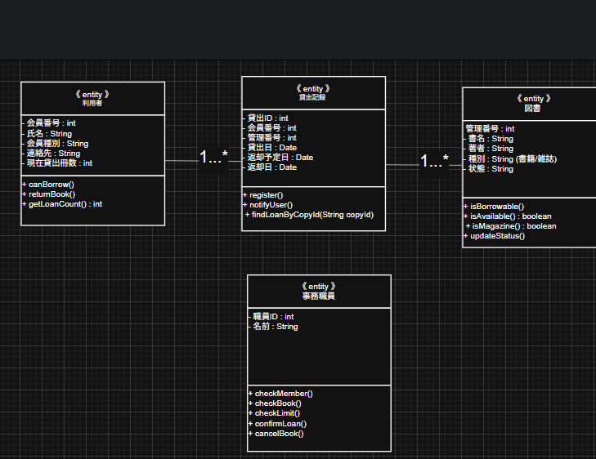
要求分析／クラス図 | システム名 | 作成者 | 作成日 | ページ
 | 図書館システム |  | 2025-10-15 | 1

